상품제안서
DAZZL 다즐 엘로 리유저블백 (S,M,L) | 상품코드: F31856

 |  |  |  |  |  |  | 02-412-0044 | www.easy1.co.kr
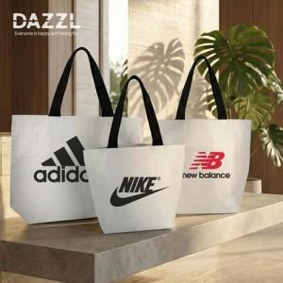

【상세/제작정보】 | <p><span style="font-size: 12pt;"><b>** 배송비- 한박스 100개 / 6600월별도</b></span></p>

【인쇄/포장옵션】 | 실크, 풀칼라 / 포장불가능

【공급단가】 | 수량 | 100~ | 300~ | 500~ | 1,000~ | 3,000~
*VAT별도 | Small (380x280x150mm) | 1,540원 | 1,480원 | 1,430원 | 1,370원 | 1,320원
 | Medium (450x400x155mm) | 1,750원 | 1,680원 | 1,620원 | 1,560원 | 1,500원
 | Large(510x410x150mm) | 1,960원 | 1,890원 | 1,820원 | 1,750원 | 1,680원

【상품 URL】 | https://dev.easy1.co.kr:443/src/goods_detail.php?gdno=31856

